EIGENAARS
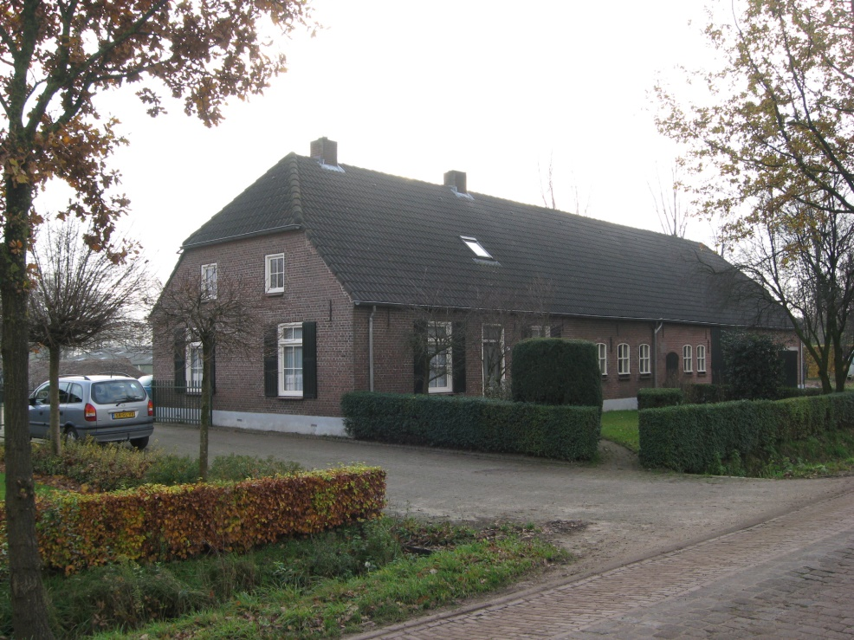
Sectie A Het Eindje
Pand: Soeterbeekseweg 37
Eigenaar | Beroep | Woonplaats | Artikel | Regel | Plaats | Perceel | Overschrijfakte | Inhoud | Verandering
Aart Habraken | landbouwer | Helmond Nuenen | 240 | 13 | Het Eindje | 297 | OAT | huis schuur erf | Verkoop 1844
Maria van Rooij wed Peter Sanders / Hendrik Sanders | landbouwer | Nuenen | 931 | 4 | Het Eindje | 297 | 47-142 | huis schuur erf | 1874 Scheiding
Peter Saris | landbouwer | Nuenen | 1987 | 7 | Het Eindje | 297 | 282-105 | huis schuur erf
Peter Saris , Martinus, Marinus, Peter Johannes Saris, Francis Sanders | landbouwer | Nuenen | 1987 | 7 | Het Eindje A 3 | 297 | 282-105 | huis schuur erf | 1894 Herbouw
id |  |  | 1987 | 21 | Eindje | 297 |  | huis schuur erf | 1894 Herbouw
id |  |  | 1987 | 28 | Eindje | 2397 |  | huis tuin bld schuur en stal | 1920 Scheiding
Franciscus Sanders 30-10-1877 | landbouwer | A 53 | 3502 | 23 | Eindje | 2397 | 740-136 | huis tuin bld schuur en stal | 1920 Verkoop | 3538-26
id |  |  | 3502 | 24 | Eindje | 2517 |  | huis weiland
id |  |  | 3502 | 24 | Eindje | 2517 |  | huis weiland | 1952 Verkoop
Theodorus Martinus Sanders 18-10-1922 wedr van Giliana Johanna Adriaans | landbouwer | A 53, Soeterbeekseweg 35 | 4935 | 20 | Eindje | 2517 | 1217-120 | huis weiland | 1966 Stichting
id |  |  | 4935 | 30 | Soeterbeekseweg 35 | 2517 |  | boerderij magazijn tuin erf wld | 1968 Stichting
id |  |  | 4935 | 31 | Soeterbeekseweg 35 | 2517 |  | boerderij magazijn tuin erf wld | 1969 Ged Vernieuwing
id |  |  | 4935 | 33 | Soeterbeekseweg 35 | 2517 |  | boerderij magazijn tuin erf wld | 1971 Ged Vernieuwing
id |  |  | 4935 | 34 | Soeterbeekseweg 35 | 2517 |  | boerderij magazijn tuin erf wld | 1972 Aanbouw
id |  |  | 4935 | 35 | Soeterbeekseweg 35 | 2517 |  | boerderij magazijn tuin erf wld | 1974 Scheiding
Theodorus Martinus Sanders 18-10-1922 wedr van Giliana Johanna Adriaans | landbouwer | Soeterbeekseweg 35 | 8858 | 24 | Soeterbeekseweg 35 | 2517 | 2158-9 | boerderij magazijn tuin erf wld | 1987 Vereniging
id |  |  | 8858 | 52 | Soeterbeekseweg | 3603 |  | boerderij magazijn tuin erf wld | IN KONVERSIE
id
id
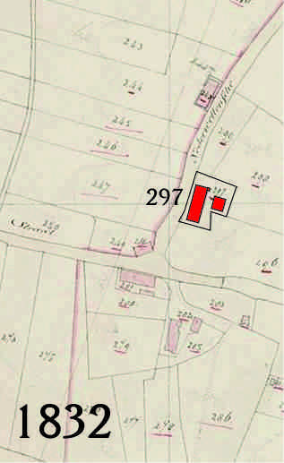
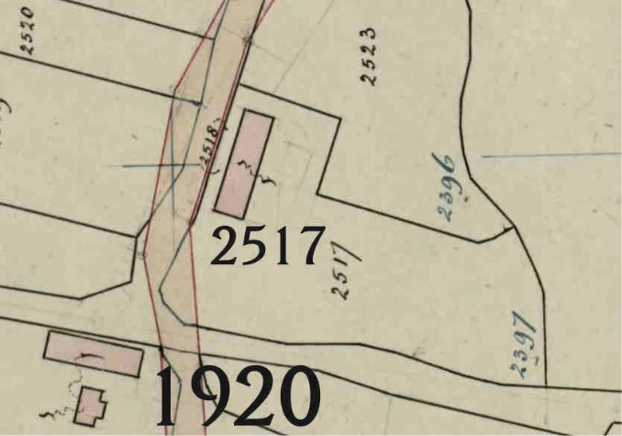
id
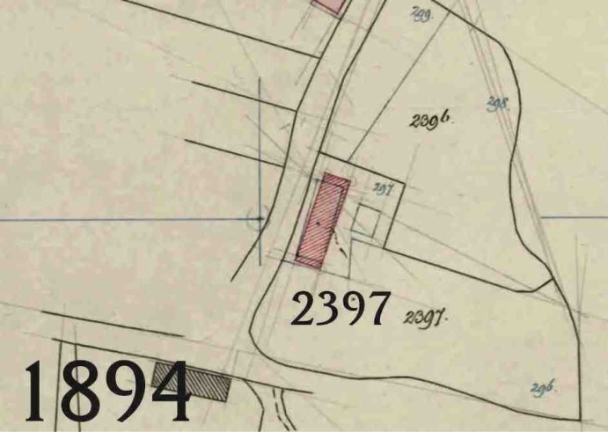
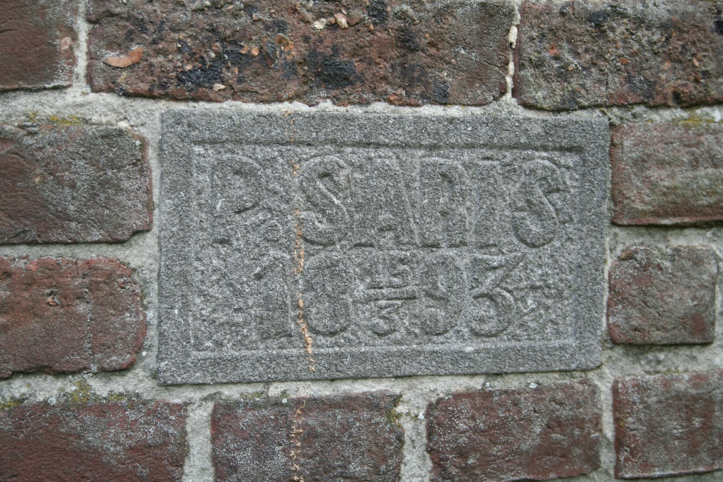
id
id
id
id
id
id
id
id
id
id
id

